벤포드 분석
분석 계정과목: | 6_외상매출금(10800)
금액 기준열: | 차변

벤포드 법칙 분석 결과
첫째 자리 수 | 실제 건수 | 실제 분포 (%) | 벤포드 분포 (%) | 차이 (%)
1 | 718 | 29.4 | 30.1 | -0.7
2 | 401 | 16.4 | 17.6 | -1.2
3 | 304 | 12.4 | 12.5 | -0.1
4 | 271 | 11.1 | 9.7 | 1.4
5 | 199 | 8.1 | 7.9 | 0.2
6 | 204 | 8.4 | 6.7 | 1.7
7 | 129 | 5.3 | 5.8 | -0.5
8 | 103 | 4.2 | 5.1 | -0.9
9 | 114 | 4.7 | 4.6 | 0.1

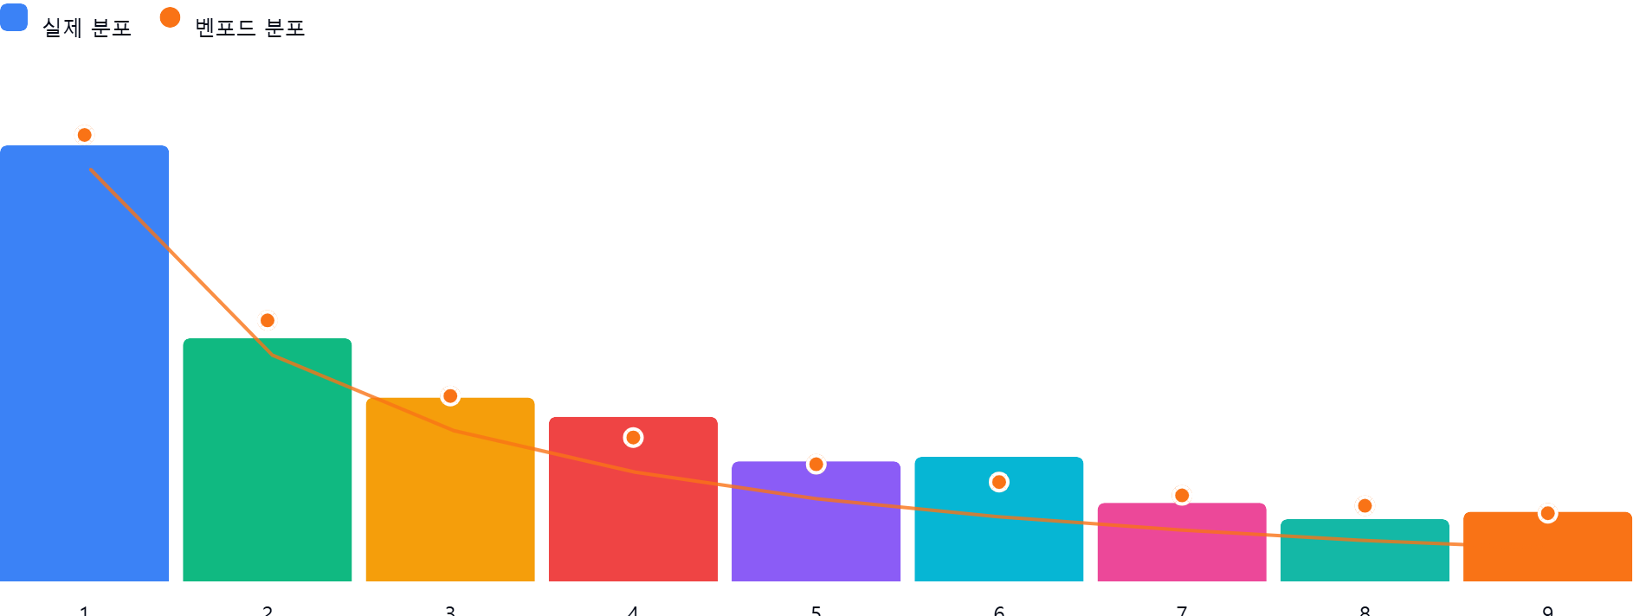

AI 감사인 의견
# 벤포드 법칙 분석 결과 검토 보고서

본 보고서는 '외상매출금(10800)' 계정에 대한 벤포드 법칙 분석 결과를 토대로 작성되었습니다. 총 2,443건의 데이터를 바탕으로 감사 관점에서의 평가 및 권고사항을 다음과 같이 제시합니다.

---

### 1. 전반적 평가
본 분석 데이터의 첫째 자리 수 분포는 **벤포드 법칙을 상당히 잘 따르고 있는 것으로 판단**됩니다.
* **부합도**: 대부분의 숫자가 벤포드 기대값과 ±2% 내외의 편차를 보이고 있으며, 특히 1, 3, 5, 9의 경우 기대값과 매우 근접합니다.
* **결론**: 일반적으로 벤포드 법칙 분석에서 데이터 수가 1,000건 이상일 경우 통계적 유의성이 확보되는데, 본 데이터(2,443건)는 표본의 크기가 충분하며 전반적인 분포 형태가 자연스러운 비즈니스 거래의 패턴을 나타내고 있습니다.

### 2. 특이사항
데이터상 모든 구간에서 차이(%)가 2% 미만으로 나타나고 있어, **통계적으로 유의미한 왜곡이나 인위적인 조작 징후는 발견되지 않았습니다.**
* **상대적 편차 분석**: 차이가 가장 큰 숫자는 **6(+1.7%)**과 **4(+1.4%)**입니다.
* 통상적으로 특정 숫자의 빈도가 과도하게 높을 경우(예: 특정 금액대 미만으로 맞추기 위한 분할 결제), 해당 숫자가 비정상적으로 튈 수 있습니다.
* 현재의 편차는 경영 환경상 특정 결제 단위나 단가 책정 방식에 의해 발생할 수 있는 수준의 '경미한 편차'로 해석됩니다. 5% 이상의 심각한 이탈은 확인되지 않습니다.

### 3. 권고사항
벤포드 법칙은 이상 징후를 탐지하는 '스크리닝 도구'입니다. 현재 결과가 정상 범주에 있다고 해서 부정 거래가 전무하다고 단정할 수는 없습니다. 따라서 다음의 후속 조치를 권고합니다.

* **상세 검토(선택적 샘플링)**:
* 비록 분포상의 이상은 없으나, **'6'으로 시작하는 외상매출금 전표** 중 거래 금액이 유독 크거나 특정 거래처에 집중된 사례가 있는지 샘플링하여 실물을 검토하십시오.
* 전체 데이터 중 **2,443건**에 대해 금액대별(예: 100만 원 단위, 1,000만 원 단위 등)로 계층화하여, 특정 금액대에서만 6이나 4의 빈도가 폭발적으로 높은지 교차 확인하시기 바랍니다.
* **분석 범위 확장**:
* 첫째 자리뿐만 아니라 **둘째 자리 수(Second-Digit Test)** 분석을 추가로 수행하십시오. 둘째 자리까지 분석하면 특정 금액을 의도적으로 맞추는 '자릿수 맞추기' 패턴을 더 정교하게 잡아낼 수 있습니다.
* **내부통제 강화**:
* 외상매출금 계정은 허위 매출 계상이나 회수 지연 은폐의 위험이 있는 계정이므로, 벤포드 분석 결과와 별개로 **대사 작업(외상매출금 잔액 조회서 발송 등)**을 병행하여 실재성을 입증하는 절차를 유지하십시오.

---
**보고서 요약:** 현재 데이터는 벤포드 법칙을 양호하게 준수하고 있으며, 즉각적인 부정 징후는 포착되지 않았습니다. 다만, 감사의 신뢰성을 높이기 위해 추가적인 둘째 자리 분석과 표본 실물 검토를 병행하는 것을 권장합니다.

